Test case 01
Test case name | Test giao diện phần mềm
Ngày Test | 2023-09-10
Trạng Thái | đạt yêu cầu

NỘI DUNG CHÍNH CỦA TEST GIAO DIỆN

Test case name | Trạng thái kiểm thử | Các bước kiểm thử | Kết quả mong đợi | Ngày Test giao diện | Kết quả thực tế | Trạng Thái
Test giao diện | Giao diện đăng nhập | Click vào dòng chữ đăng nhập Hiển thị Tài khoản và Mật khẩu để người dùng nhập Click vào dòng chữ đăng nhập để truy cập vào hệ thống | Hiển thị giao diện đơn giản cho người dùng sử dụng | 9/10/2023 | 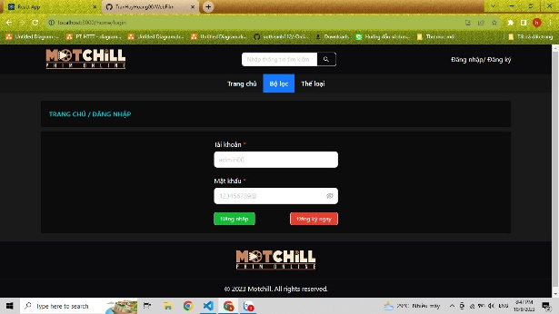 | Đạt yêu cầu đưa ra
Test giao diện | Giao diện đăng kí | Cick vào dòng chữ Đăng kí Hiển thị các nội dung Họ và tên, tài khoản, mật khẩu Click vào dòng chữ đăng kí để tạo tài khoản | Hiển thị giao diện đơn giản cho người dùng sử dụng Mật khẩu có nút ẩn và hiện mật khẩu | 9/10/2023 | 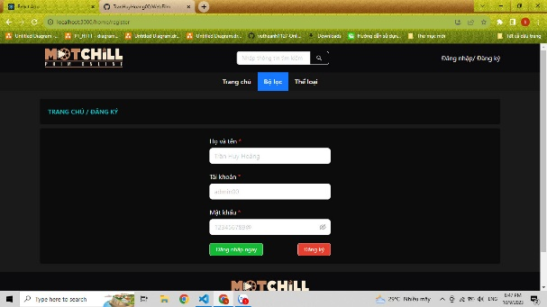 | Đạt yêu cầu đưa ra
Test giao diện | Giao diện trang chủ | Kiểm tra hiển thị các tên phim | Hiển thị toàn bộ phim cùng các thông tin liên quan - Tên phim | 9/10/2023 | 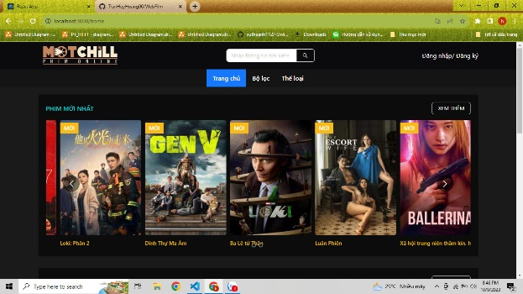 | Đạt yêu cầu đưa ra
Test giao diện | Giao diện tìm kiếm phim | Nhập từ khoá vào thanh tìm kiếm để tìm phim theo yêu cầu | Giao diện đơn giản, dễ dàng sử dụng Hiển thị được phim theo yêu cầu người dùng | 9/10/2023 | 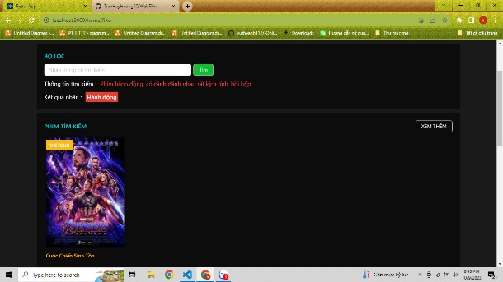 | Đạt yêu cầu đưa ra
Test giao diện | Giao diện chi tiết phim | Kiểm tra các thông tin liên quan đến phim | Hiển thị các thông tin cơ bản của bộ phim | 9/10/2023 | 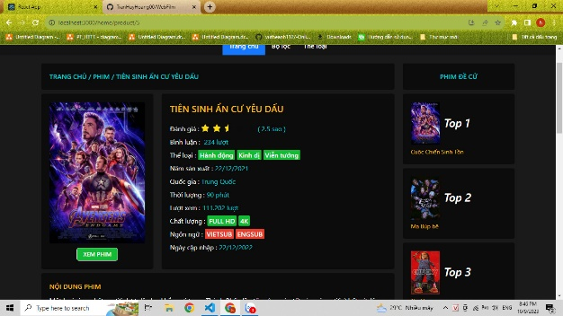 | Đạt yêu cầu đưa ra
Test giao diện | Giao diện bình luận phim | Kiểm tra các bình luận phim đã có trước đó và có cho phép người dùng nhập bình luận mới hay không | Hiển thị các bình luận trước đó của người dùng Cho phép người dùng nhập bình luận mới. | 9/10/2023 | 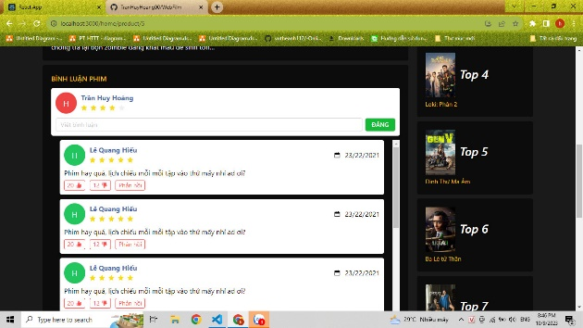 | Đạt yêu cầu đưa ra
Test giao diện | Giao diện thêm phim mới | Hiển thị giao diện thêm phim mới | Hiển thị đầy đủ các ô để nhập thông tin phim bao gồm: +Tên phim +Hình ảnh phim +Thể loại phim +Năm sản xuất, quốc gia, thời lượng +Ngôn ngữ, ngày cập nhật | 9/10/2023 | Chưa có sản phẩm để test | Chưa đạt yêu cầu

